Sheet1
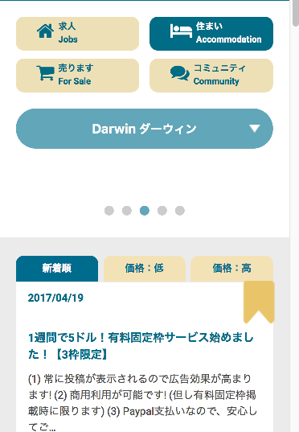

表示する広告が無い場合、このブロックを削除したいです

